Titelblatt
Verzeichnis
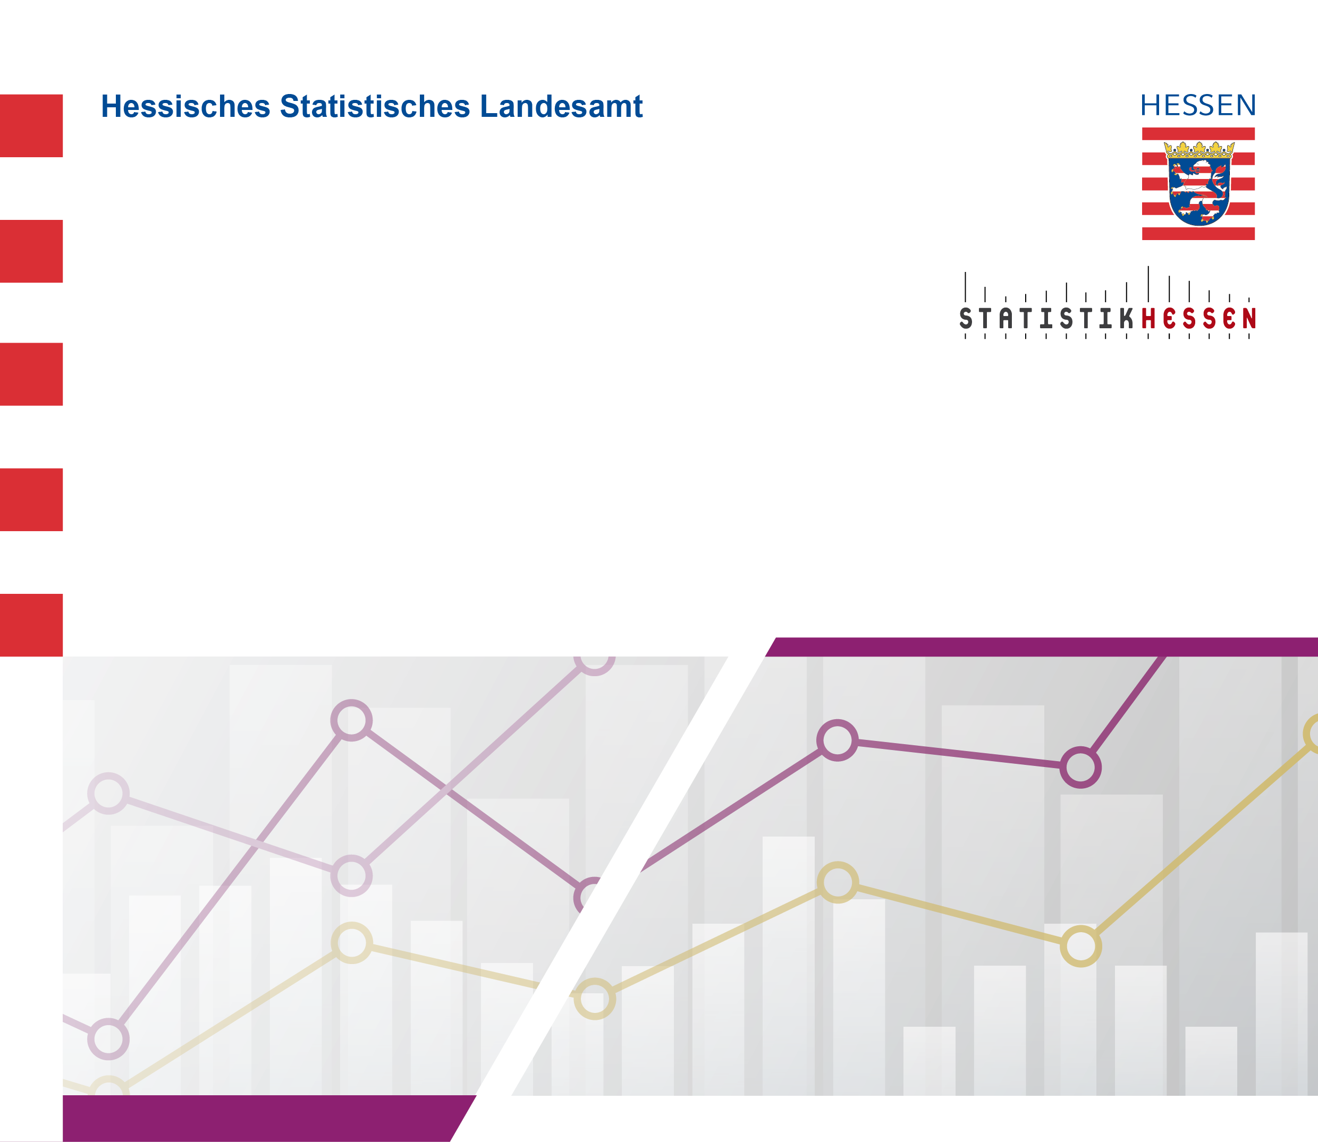
 | Kennziffer: Verz-6 | September 2025

 | Verzeichnis
 | der allgemeinbildenden Schulen in Hessen

 | Ausgabe 2025

